様式第12_本紙入力シート
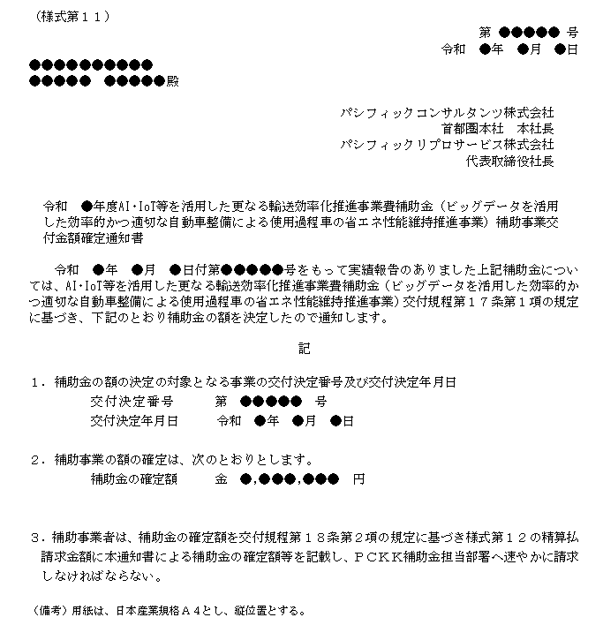
様式第11
 |  |  |  |  |  |  |  |  |  |  |  |  |  |  |  |  | ※黄色の入力箇所は入力必須です。
 | （様式第１２） |  |  |  |  |  |  |  |  |  |  |  |  |  |  |  | ●文書番号を入力してください（空欄可）
 |  |  |  |  |  |  |  |  |  |  |  |  |  | 第 |  | 号 |  |  |  |  | ※入力有無は自由。文書番号は補助事業者が必要に応じて使用すること。
 |  |  |  |  |  |  |  |  |  |  |  |  | 令和 | 年 | 月 | 日 | ●文書作成日を入力してください
パシフィックコンサルタンツ株式会社 首都圏本社 本社長 殿 パシフィックリプロサービス株式会社 代表取締役社長 殿 |  |  |  |  |  |  |  |  |  |  |  |  |  |  |  |  |  |  | 例）令和5年3月1日の場合、【2023/3/1】と入力
 |  |  |  |  |  |  |  |  |  |  |  |  |  |  |  |  | ●代表補助事業者の情報（様式第１１に基く事業者情報）を入力してください
 |  |  |  |  |  |  |  |  |  |  |  |  |  |  |  |  | 住所 | 都道府県 |  | プルダウンで選択 |  |  | 例)東京都、埼玉県、等
 |  |  |  |  |  |  |  |  | 補助事業者 |  | 住所 |  |  |  |  |  |  | 市区町村 |  |  |  |  | 例)●●市、●●郡▲▲町、●●区、等
 |  |  |  |  |  |  |  |  |  |  | 法人名 |  |  |  |  |  |  | 町名地番 |  |  |  |  | 例)■■1-2-3 地番は略式表記 | S
 |  |  |  |  |  |  |  |  |  |  | 代表者名 |  |  |  |  |  |  | 建物名称 |  |  |  |  | 例)★★ビル6F 階数はF表記

 |  | 令和 |  | 年度AI･IoT等を活用した更なる輸送効率化推進事業費補助金（ビッグデータを活用 |  |  |  |  |  |  |  |  |  |  |  |  | 法人屋号名称
 |  | した効率的かつ適切な自動車整備による使用過程車の省エネ性能維持推進事業）補助金精算
 |  | 払請求書 |  |  |  |  |  |  |  |  |  |  |  |  |  |  | 代表者名 | 役職名 |  |  |  |  | ※役職名は、申請者情報と同じ表記で入力してください
 |  |  |  |  |  |  |  |  |  |  |  |  |  |  |  |  | 姓 |  |  | 名 |  |  | 役職が無い場合は空欄でご提出ください
 |  | 令和 | 年 |  | 月 |  | 日付第 |  |  |  | 号をもって交付決定のあった上記補助金の清算払を受けた
 | いので、AI・IoT等を活用した更なる輸送効率化推進事業費補助金（ビッグデータを活用した効率的
 | かつ適切な自動車整備による使用過程車の省エネ性能維持推進事業）交付規程第１８条第２項の規 |  |  |  |  |  |  |  |  |  |  |  |  |  |  |  | ●法人か個人事業主か選択してください
 | 定に基づき、下記のとおり請求します。

 | 記
 |  |  |  |  |  |  |  |  |  |  |  |  |  |  |  |  | ●事務局から送信した様式第11の作成日を入力してください
 | １．補助事業の名称
 |  |  |  |  |  |  |  |  |  |  |  |  |  |  |  |  | ●事務局から送信した様式第11記載の交付決定番号を入力してください
 | ２．補助金の額の確定番号及び確定年月日 |  |  |  |  |  |  |  |  |  |  |  |  |  |  |  |  |  |  | ※1からはじまる5桁の番号
 |  | 額の確定番号 |  |  |  | 第 |  |  |  |  |  | 号 |  |  |  |  | ●事務局から送信した様式第11記載の交付決定日を入力してください
 |  | 確定年月日 |  |  |  | 令和 |  | 年 |  | 月 |  | 日
 |  |  |  |  |  |  |  |  |  |  |  |  |  |  |  |  | ●事務局から送信した様式第11記載の補助金の確定額を入力してください
 | ３．精算払請求金額（算用数字を使用すること。）
 |  |  |  |  | 金 |  |  |  |  | 円
 | ４. 振込先

 |  | 【本精算払請求に係る連絡先】 |  |  |  |  |  |  |  |  |  |  |  |  |  |  | ●補助事業の窓口となる担当者の部署、役職、氏名、連絡先を入力してください
 |  | 担当部署及び役職 |  |  |  |  |  |  | 担当者名 |  |  |  | 電話及びE-mail |  |  |  | 担当者 | 担当部署
 |  |  |  |  |  |  |  |  |  |  |  |  | （電話） |  |  |  |  | 役職名
 |  |  |  |  |  |  |  |  |  |  |  |  | （E-mail） |  |  |  |  | 姓 |  | 名
 |  |  |  |  |  |  |  |  |  |  |  |  |  |  |  |  | 連絡先 | 電話番号 |  |  | ※電話番号はハイフンなし、スペースなし、半角数字で入力してください
 |  | （備考）用紙は、日本産業規格Ａ４とし、縦位置とする。 |  |  |  |  |  |  |  |  |  |  |  |  |  |  |  | E-mailアドレス |  |  |  | @

